Hoja1
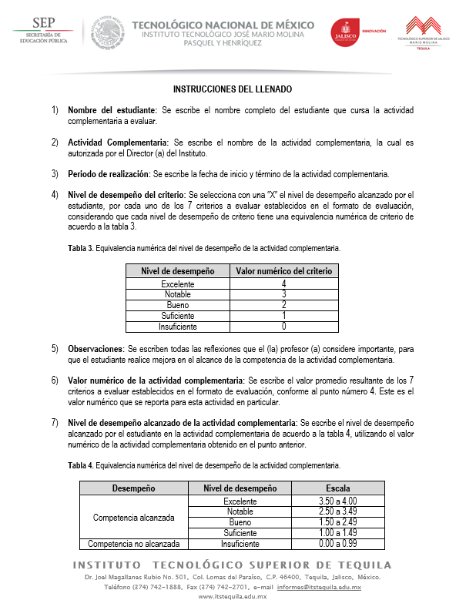
FORMATO DE EVALUACIÓN AL DESEMPEÑO DE LA
ACTIVIDAD COMPLEMENTARIA

Nombre del estudiante (1):
Actividad complementaria (2):
Periodo de realización(3):

 |  | Nivel de desempeño del criterio (4)
No. | Criterios a evaluar | Insuficiente | Suficiente | Bueno | Notable | Excelente
1 | Cumple en tiempo y forma con las actividades encomendadas alcanzando los objetivos.
2 | Trabaja en equipo y se adapta a nuevas situaciones.
3 | Muestra liderazgo en las actividades encomendadas.
4 | Organiza su tiempo y trabaja de manera proactiva.
5 | Interpreta la realidad y se sensibiliza aportando soluciones a la problemática con la actividad complementaria.
6 | Realiza sugerencias innovadoras para beneficio o mejoramiento del programa en el que participa.
7 | Tiene iniciativa para ayudar en las actividades encomendadas y muestra espíritu de servicio.

Observaciones (5):

Valor numérico de la actividad complementaria (6):
Nivel de desempeño alcanzado de la actividad complementaria (7):

